需求设计说明总览
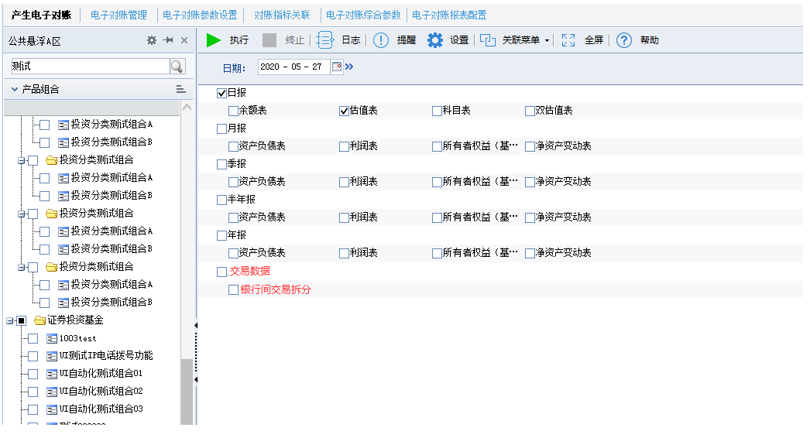
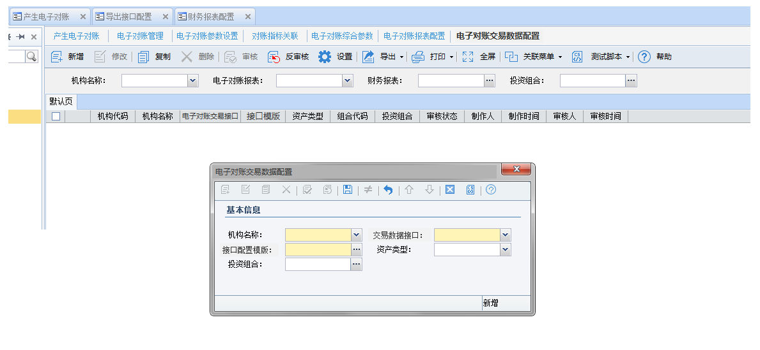
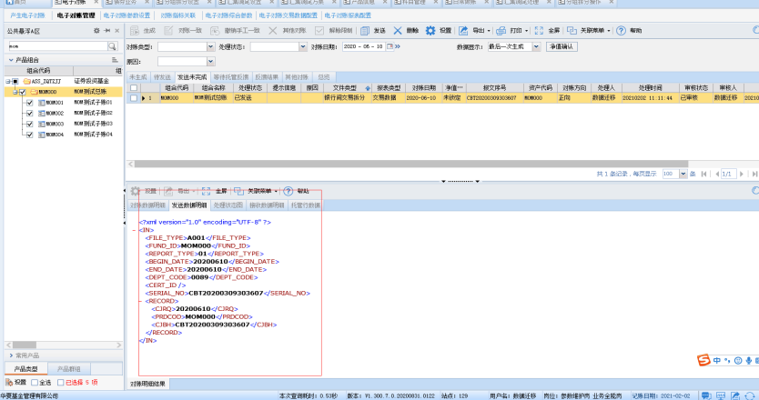
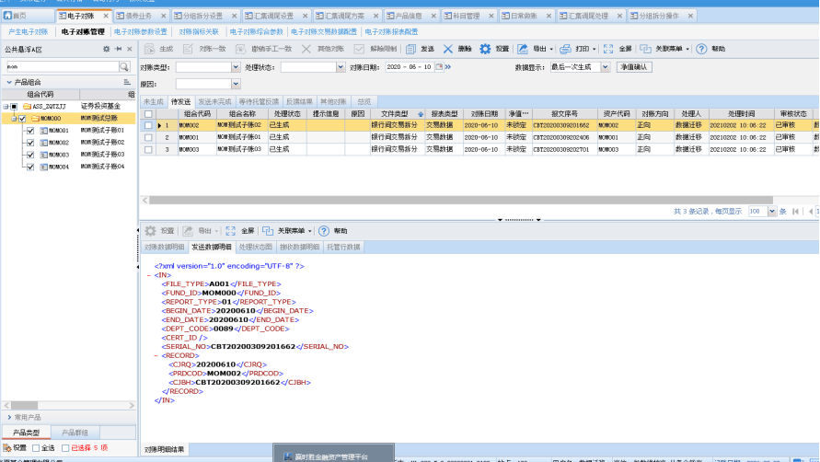
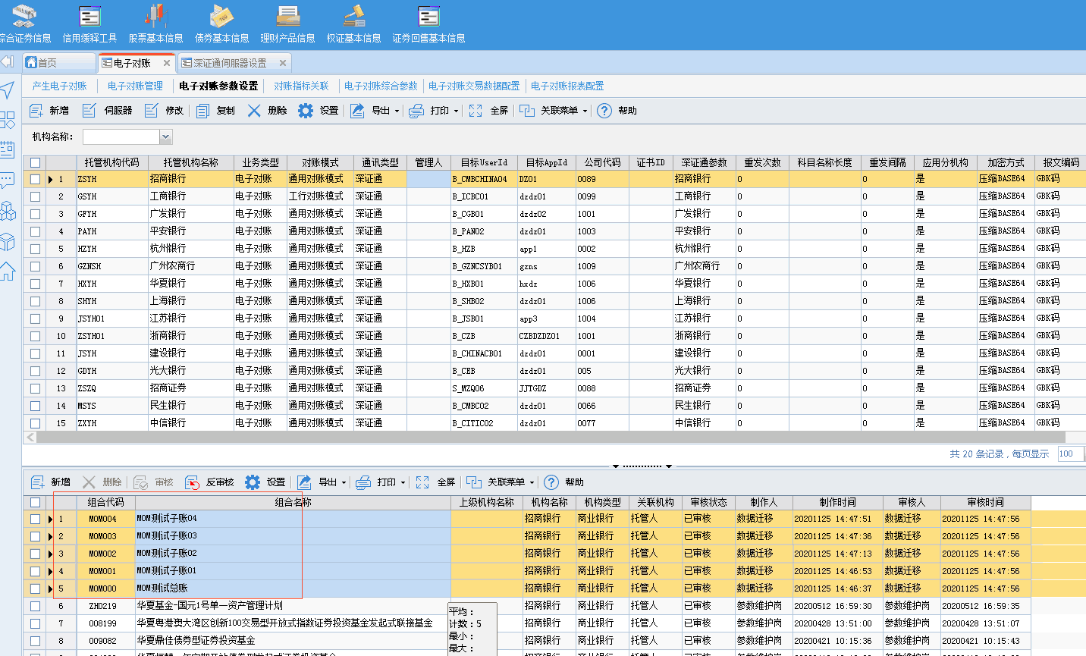
需求名称： | STORY100969华夏基金【0831.0122】需求变更mom产品需要通过电子对账发送银行间数据 |  | 设计人 | 宋达萍
需求背景介绍 | 支持客户MOM产品将各子账的银行间及场外交易数据，通过深证通发送给托管行，选择组合时全部勾选，不生成母账的流水的报文，只生成子账的报文，并发送子账的报文。各个组合每一条流水，生成对应的一条报文。
需求目标 | 支持按子基金独立发送报文
需求功能点
序号 | 功能点 | 业务规则 |  |  | 附件
1 | /对账业务/产生电子对账/生成报文 | 前置需求：STORY88316华夏基金-MOM产品个性化需求——场外和银行间交易数据发送托管行 针对本次需求进行发送逻辑调整： 1、母基金不需要生成报文 根据A取勾选组合，排除母基金组合代码，只根据子基金组合去生成报文，母基金不需要发送报文。 每笔成交编号流水生成一笔报文 2.各子基金可以独立生成报文并发送 报文生成逻辑： 勾选任意子基金组合，去T_D_AC_TRADE_IVT[投资交易数据表]取对应子基金组合的交易流水成交编号，每个成交编号生成一笔报文，可独立发送报文。 |  |  | v4.5项目-电子对账管理功能规格说明书21.6.doc
开发建议

测试建议

